Титул

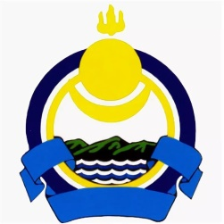
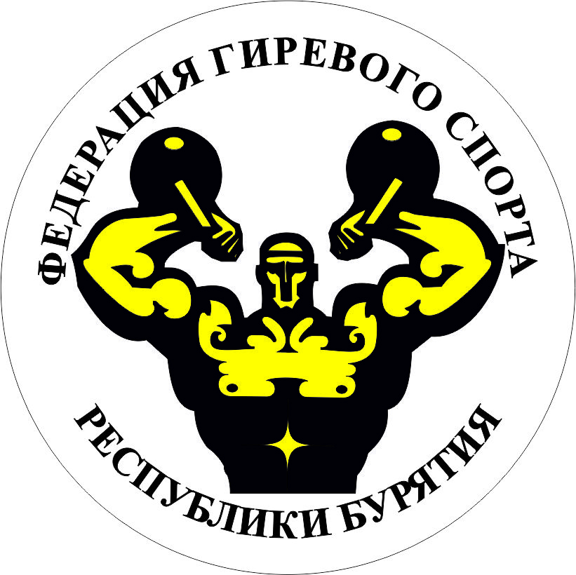

Министерство спорта Российской Федерации
Общероссийская общественная организация Всероссийская Федерация гиревого спорта
Министерство спорта и молодежной политики Республики Бурятия
Региональное отделение ООО «Всероссийская федерация гиревого спорта» в Республике Бурятия

 | Чемпионат России по гиревому спорту
 | ЕКП № 2065030019023377

 | 13-17 июня 2024 г.
 | Республика Бурятия, г.Улан-Удэ

